ex-768
 |  | excel-766 - Konkurs - Wyznacz numer tygodnia i rok
Data | Nr tygodnia
2012-12-31
2013-12-31
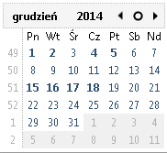
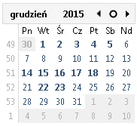
2014-12-31
2015-12-31
2016-12-31
2017-12-31
2018-12-31
2019-12-31
2020-12-31
2021-12-31
2022-12-31
2023-12-31
2024-12-31
2025-12-31
2007-01-01
2008-01-01
2009-01-01
2010-01-01
2011-01-01
2012-01-01
2013-01-01
2014-01-01
2015-01-01
2016-01-01
2017-01-01

